시트1
 |  |  |  |  |  | 링크
 |  |  |  | https://blog.miguelgrinberg.com/post/the-flask-mega-tutorial-part-i-hello-world
기능 카테고리 | 완료여부 및 comment | url | verb | body(form안에 오는 방식) | 역할 | 비고
api | 완료 | /api/img_upload | POST | [POST Input] {"group": "이미지 그룹 이름", "group_comment": "그룹 설명", "gen_user": 만든사람ID}, form 형태의 이미지 파일 list [POST Output] {"file_num": 업로드 시도한 총 이미지 수, "file_name": [업로드 성공한 이미지 이름들], "file_fail": [업로드 실패한 이미지 이름들], "image_group": 업로드 이미지 그룹 이름} | 이미지 업로드 기능 | 1. <form action="/multi_upload" method="POST" enctype="multipart/form-data" onclick="this.form.submit()"> <input type="file" name="file_list[]" multiple=""> <button type="submit" name="multi_upload">전송</button> 이미지를 여러장 업로드 할것이여서 위의 코드와 같이 enctype='multipart/form-data' 로 하고 <input type=file name= 어쩌구 multiple=''> 하면 requets.files.getlist('어쩌구') 로 파일 list에 접근할 수 있음 2. 이미지 그룹에 그룹명이 기본키입니다. 3. file_num, file_fail, file_name 는 안쓰긴 하는데 나중을 위해서 미리 만들어놓았다. * 만약 동일한 이름의 image group을 upload하려고 하면 업로드 안되게끔 한다. |  | 성공 실패여부는 status 코드로 하는게 나음
 | 완료 | /api/img_list | GET | 아무런 데이터 보내지 않고 [GET] 요청 보낼 경우 모든 등록된 그룹 출력 [ { "group": 0000, <- string "group_comment" : 00000, <-string, "gen_user": 해당 이미지그룹 생성한 유저ID, "gen_date": 해당 이미지그룹 생성된 날짜 }, ... ] [GET] 요청 보낼 때, task 이름 데이터 값을 같이 담아서 보낼 경우 GET 요청으로 보내는 task 이름 키값은 task_name으로 해주심 됩니다. [ { "group": 0000, <- string "group_comment" : 00000, <-string, "gen_user": 해당 이미지그룹 생성한 유저ID, <- 이건 나중에 유저테이블 만들면 "gen_date": 해당 이미지그룹 생성된 날짜, "is_checked": 1 or 0 <- 같이 전달보낸 task에 등록된 이미지그룹인지 여부 } ] | 이미지 그룹 들 이름과 설명 출력 | key 값이 모든 이미지 그룹의 이름들이고 value 값이 이미지 그룹에 대한 각각의 설명이 들어있는 dictionary가 나오는데 다만 jsonipy 를 이용해 json 형태로 전송됩니다.
 | 보류 | /api/img_edit | POST | [POST Input] {"old_group": "수정할 이미지 그룹 이름", "new_group": "수정 이후 이미지 그룹 이름", "new_group_comment": "수정 이후 이미지 그룹 설명"} | 업로드된 이미지 그룹 이름 또는 설명 수정 | 아직 기능 구현 안됨 |  | 200 -> 성공
 | 완료 | /api/task_create | POST, GET | [POST Input] {"choose_group": "Task 를 수행할 이미지 그룹 이름", "kind": 라벨링 타입 (ocr, segmentation, detection, classification), "name": "새롭게 생성할 Task 이름", "comment": "Task 설명", "is_activate": "활성화 여부", 만약에 kind 가 selection인 경우 에만 활성화 됩니다. 나머지 kind 에서는 안보내주셔도 됩니다. "selection_list": 종류1, 종류2, .... (comma로 구분된 string) }, form 형태의 이미지 파일 list "example_image": <라벨링 예시 이미지1> | Task 새로 생성 | 1. Task의 이름이 기본키 입니다. 2. 라벨링 사이트에 좌측에 표시될 예시 이미지와 설명이 들어가야할듯 3. example_image 는 label view에서 작업자들에게 예시로 보여줄 label 이미지를 task 생성자가 직접 입력받게 하려 합니다. 그래서 example_image 항목이 필요할 것 같습니다 :) 참조 이미지 링크 4. task_name, kind, image group(dataset) 이 세가지가 모두 같으면 다른 요소가 바뀔 경우 자동 update (DB에) - task_name은 같지만 나머지 요소가 다를 경우에는 그냥 요청을 무시한다. |  | 400 -> 잘못된 요청
 | 완료 | /api/task_management_list | POST, GET | [GET] 요청 - /api/task_management endpoint에서 GET요청 보낼 시, 현재 DB에 저장되어 있는 task list들을 return으로 돌려주면 됩니다 - 서버에서 받고싶은 형태의 데이터 예시 [ { "is_activate": 1 or 0, <- task 가 현재 활성화 되어있는지 여부를 나타내는 데이터를 의미합니다. "kind" : "detection" <- annotation 종류를 의미합니다., "name": Task 의 이름 , "group": 해당 Task에 할당된 dataset이름, "gen_user": 해당 task를 만든 유저 ID, "gen_date" : 해당 task 를 만든 날짜 }, { "is_activate": 1 or 0, <- task 가 현재 활성화 되어있는지 여부를 나타내는 데이터를 의미합니다. "kind" : "detection" <- annotation 종류를 의미합니다., "name": Task 의 이름 , "group": 해당 Task에 할당된 dataset이름, "gen_user": 해당 task를 만든 유저 ID, "gen_date" : 해당 task 를 만든 날짜 },... ] | Task management view를 출력할때 필요한 데이터를 요청하기 위한 endpoint 참조링크
 | 완료 | /api/task_list | GET | [GET 요청에 대한 응답] 수정요청 (2020.06.01) -> Task 예시 이미지를 여러개가 아니라 1개만 보내도록 변경되게 요청 -> front로 전송하는 예시 이미지의 확장자 요청 { "name": "Task 이름", "group": "이미지 그룹 이름", "comment": "Task 설명", "kind": "라벨링 타입(ocr, segmentation, detection...)", "example": Task 예시 이미지 "size": [Task 예시 이미지 1 w, h], "image_ext": Task 예시 이미지의 파일 확장자 (ex. jpg, png..) } 다만 기존에 저장되어 있는 그룹은 example 이 list 로 되어있기 때문에 새로 만든 task 에 적용될 겁니다. | 지금은 모든 Task 들의 정보를 출력 계획: (현재 진행중인 Task 들의 정보를 출력) |  |  | 500 -> 서버쪽 문제 | 이건 안나오게 하는것이 좋음
 | 완료 | /api/label/<task_name> |  | [GET 요청에 대한 사항] {"name": "라벨링 시작할 Task 이름"} * /api/label/<task_name> 이라는 endpoint로 front-end에서 GET 요청을 보내면 그 때에 대한 return 값으로 아래의 Output을 전달해주면 될 것 같습니다. * GET 요청을 보낼때 추가로 필요한 데이터가 있다면 적어주시면 되겠습니다. [GET 요청에 대한 응답] {"file_name": "랜덤하게 뽑힌 이미지 파일 이름", "labels": [기존에 라벨링 된 정보] (box, polygon, string), "width: 이미지 세로, "kind": ["detection", "classification", "selection", "text" 중 하나], "image_ext": 'jpg', "height: 이미지 가로, "image": "base64로 인코딩된 이미지", "selection_list": [ "option1", "option2".. ] <- python list selection_list 는 kind가 selection 일때만 키값이 생깁니다. 나머지 kind 에 대해서는 없어도 됩니다. "is_labeled": 0 or 1 <- labeling이 이미 되어있는 이미지라면 1 아니라면 0, "example_image": base 64로 인코딩된 예시 이미지 1장, "example_image_ext: 'jpg' 예시이미지에 대한 확장자 "comment": 해당 Task의 comment 정보 "label" : Label 정보 <- 2020.06.03 추가 } *selection_list의 경우 선택형 label일 때만 주면 됩니다. (selection의 경우) [POST 요청] (labeling 작업 완료 후에 제출하기 버튼을 눌렀을 때) Label 작업 이후에 "제출하기" 버튼을 작업자가 눌렀을 경우 POST로 Label 값을 전송한다. - POST endpoint : /api/label/<task_name> 1) Detection (box) 의 경우 { label : [ { x_min: 123, y_min: 123, x_max: 123, y_max:123, }, { x_min: 123, y_min: 123, x_max: 123, y_max:123, } ], kind: "detection", file_name: "000.jpg" } 2) segmentation (polygon) 의 경우 { label : [ { x: 123, y: 123 }, { x: 123, y: 123 }, { x: 123, y: 123 }, { x: 123, | 라벨링 페이지 | base64를 string으로 보내기 json 데이터 보내줄 때 이미지의 height와 width 정보가 필요함 json 데이터 보내줄 때 이미지 파일의 확장자 string 값도 필요함(base64 를 html 에 출력시킬때 필요) 이미지는 랜덤이 아니라 1. 현재 Task 중에서 라벨링이 안된 이미지 부터 출력 2. 모든 이미지가 라벨링이 완료되었다면 이미지 확인 횟수 (is_checked) 가 낮은 이미지 부터 출력 3. 모든 이미지의 라벨링 횟수가 같다면 mongoDB 에서 document를 생성할 때 만들어진 id 값이 낮은 이미지부터 출력 문제점 라벨링을 못하는 이미지에 대해서는 어떻게 처리를 할 것인가? 현행 > 라벨링을 하지 않고 다음 이미지로 건너띄면 해당 이미지는 라벨링을 하지 않았기 때문에 db에 label 정보가 등록되지 않아서 계속 같은 이미지가 나온다. 수정한다면 > 라벨링을 하지 않고 다음 이미지로 건너띄우기를 누르면 랜덤한 이미지를 불러온다????? 구 버전에 있는 text 값 text 값은 이미지가 몇 도 회전되어 있는지에 대한 값인데 이 값은 특이한 값이라서 프론트 엔드에 이 text 값을 추가 할지 말지 결정해야하는 것을 만들어야 할것 같다.
 |  | /api/check_time | POST, GET | start 에 로그인 시간을 저장하고 labelling 을 해야 finish 시간을 저장하는 형태인데 사용자에게 로그인 시간을 보여주는것이 의미가 있을까요? |  | 현재 로그인을 하게 되면 로그인 시간이 start 에 저장되고 labellling 할때 제출하기 버튼을 누르면 |  | front -> back으로 data 전달은 ajax data 전송 이 때 flask에선 request.form, request.values로 가져올 수 있음
 |  | /api/dataset_list -> /api/img_list 로 기능 구현이 되어있습니다 다만 assigned_task 기능만 없습니다. | POST, GET | [GET] 요청 - /api/dataset_list 엔드포인트로 GET요청 보낼 시 현재 DB에 저장되어 있는 dataset list들을 return으로 돌려주면 됩니다. - 서버에서 받고 싶은 형태의 데이터 예시 { "dataset_name": "hamster", "dataset_idx": 0000, "gen_user": 해당 dataset을 만든 유저 ID, "gen_date" :해당 dataset 을 만든 날짜, "assigned_task: 해당 dataset에 할당된 task_name (어차피 1:1 매핑이기 때문에 괜찮음) }
 | 완료 | /api/register | POST | [POST 요청] {"username" : 사용자 이름, "email": 사용자 이메일, "password": 비밀번호(암호화됨-> 백엔드에서 처리될 예정입니다.)} |  | 사용자 ID (username) 에 admin 이라는 문자열이 들어가 있으면 사용자 등록이 안됩니다.
 | 완료 | /api/login | POST | [POST 요청] {"username" : "사용자 이름", "password" : "사용자 비밀번호"} [POST 응답] - 200 {"username" : "로그인 성공한 사용자 이름", "login_time" : "로그인한 시간", "status": " True} [POST 응답] - ID PW 틀림 {"status": False} [POST 응답] - 500 {'status': False}
 |  | /api/user_info | GET | [GET 응답] 요청 정보는 필요 없이 session 에 저장되어있는 정보에 따라서 사용자 정보를 출력합니다. {"username: "사용자이름", "email": "이메일", "gen_date": "계정 생성 날짜", "counts": {테스크 이름1: 라벨링한 사진 개수, 테스크 이름2: 라벨링 사진 개수,...}, "connect": [{start:접속시간, finish:마지막으로 라벨링 사진 제출한 시간}, ....], "total": "connect 한 시간 총 합 (단위: 분)"} [GET 응답] - 403 (session 정보 없어짐) 로그인 페이지로 이동합니다.

 |  |  |  |  |  |  |  | [관련 커멘트]
 |  |  |  |  |  |  | DB관련 | 1. mongoDB ODM 을 쓰는 방향도 있음
 |  |  |  |  |  |  |  | - 관리 편의성을 위해서 (이건 참고해보고 생각해본다)
 |  |  |  |  |  |  |  | 2. Table 하나 자체를 관장하는 Class 만들어서 안에 method들을 사용하는 방향도 있음

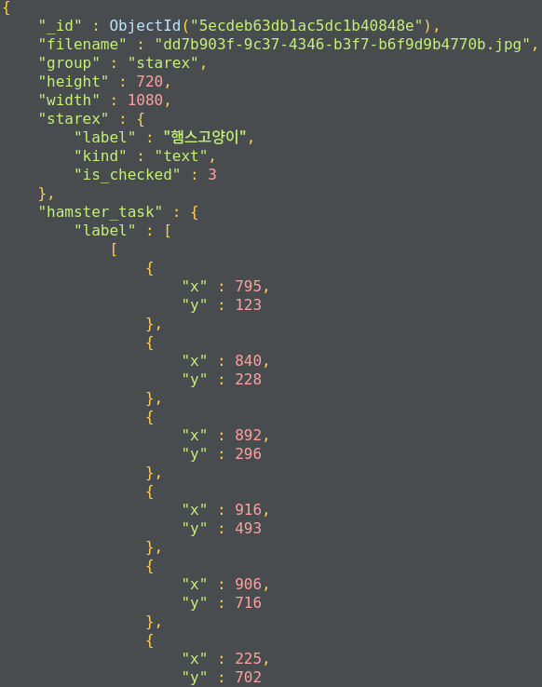
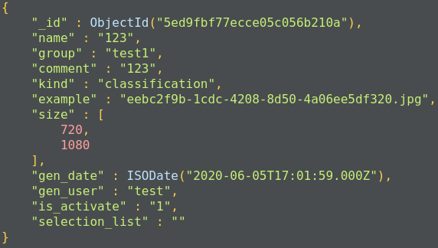
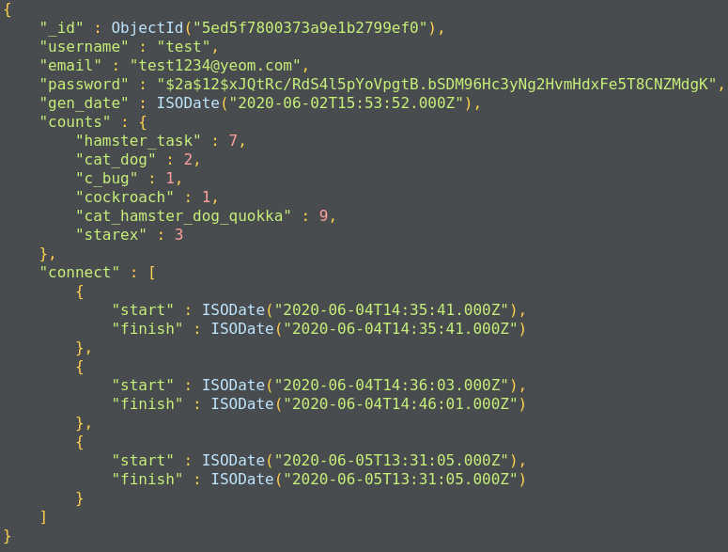
DB 구조 ======================================================== dataset: 이미지 1장에 해당하는 정보가 저장되어있다. <필수 정보> |--filename : aws 서버에 저장되어 있는 이미지 파일 이름 |--group: 이미지가 업로드 되었을 때 입력한 이미지 그룹(dataset) 이름 |--height: 이미지 세로 길이 |--width: 이미지 가로 길이 <라벨링 이후에 들어있는 정보> |--Task 이름1 |-- label: 라벨 정보 |-- kind: 라벨 종류 |-- is_checked: 라벨 체크 횟수 (제출된 횟수) |--Task 이름2 |-- 이하 동문 ========================================================= image_group: 이미지 여러장에 해당하는 정보가 저장되어있다. <필수 정보> |--group: 이미지 그룹 이름 |--group_comment: 이미지 그룹에 대한 설명 |--gen_user: 이미지 그룹을 만든 계정 |--gen_date: 이미지 그룹 만든 날짜 ========================================================= task_group: 이미지 그룹에 라벨링 할 작업에 대한 정보가 저장되어있다. <필수 정보> |--name: Task 이름 |--group: Task를 진행할 이미지 그룹 이름 |--comment: Task 설명 |--kind: 라벨 종류 |--example: Task 설명 이미지 |--size: Task 설명 이미지 세로, 가로 길이 |--gen_date: Task 생성 날짜 |--gen_user: Task 생성 계정 |--is_activate: Task 활성화 여부 ========================================================== profile: 접속하는 사람들 정보가 저장되어있다. <필수 정보> |--username: ID |--email: 이메일 주소(이메일 검증 기능은 없음) |--password: PW(암호화 되어있음) |--gen_date: 계정 생성 날짜 |--counts: |-- task 이름1: 라벨링 횟수 저장 |-- task 이름2: 라벨링 횟수 저장 |--connect: start = 로그인 시간, finish = 최근에 라벨링 하고 제출하기 버튼을 누른 시간

코드 구조 api.py: flask 에 필요한 코드가 들어있음 redirect나 session 관리 database와 storage 연동을 담당한다. (controller에 해당한다.) database.py: mongoDB에 collection들 find, update, insert 기능에 필요한 코드가 들어있다. (model 에 해당한다.) storage.py: AWS S3에 이미지 upload, delete 기능에 필요한 코드가 들어있다. (model 에 해당한다.)

동작 시나리오 1. 사용자 계정 만들기(/api/register) 1.1 사용자 ip pw email 입력 1.2 db에 해당 정보 저장 -> 관리자 권한과 일반 사용자 계정 권한(라벨링만 할 수 있는 계정) 분리 필요!!!! 2. 사용자 로그인(/api/login) 2.1 사용자 id pw 입력 2.2 로그인 성공하면 session 생성 2.2.1 로그인 실패하면 재 입력 요청 3. 이미지 업로드(/api/img_list --> /api/img_upload) 3.1 관리자 권한인지 확인 3.1.1 관리자 권한이 아닐시 내쫓음 3.2 이미지 그룹 이름, 그룹 설명, 만든 계정, 업로드할 다수의 이미지들 입력 3.2.1 그룹 이름이 같다면 덮어 씌우기 됨 예를 들어서 A 그룹 이미지가 있다고 하자 새로 업로드 할 이미지들 그룹을 A 로 하고 업로드하면 기존에 있는 A 이미지 그룹에 새로 업로드 한 이미지들이 추가된다. 이 작업이 허용된다. 3.3 이미지가 S3 스토리지(이름 미정)에 업로드가 다 되면 /api/img_list 페이지로 이동한다. 3.3.1 이미지 확장자가 storage.py에 ALLOWED_EXTENSIONS list 에 없으면 해당 파일은 업로드 되지 않는다. 4. Task 만들기(/api/task_list --> /api/task_create) 4.1 관리자 권한인지 확인 4.1.1 관리자 권한이 아닐시 내쫓음 4.2 모든 이미지 그룹 정보가 표시됨 4.3 Task 이름, 이미지 그룹, Task 설명, 라벨링 종류(text, selection, detection, segmentation), Task 예시 이미지 파일, 만든 계정, 활성화 여부 를 입력 4.3.1 만약 Task 라벨링 종류가 selection 일 경우 selection_list 도 입력을 해야한다. 4.3.2 Task 이름, 이미지 그룹, 라벨링 종류 3가지가 모두 같으면 Task 설명, Task 예시 이미지가 새로 입력한 값으로 덮어 씌우기 된다.(Task 수정기능) 4.3.3 Task 이름 만 같은 경우는 Task 가 등록되지 않는다. 기존에 Task 로 라벨링을 했는데 갑자기 이미지 그룹이나 라벨링 종류가 바껴버리게 되면 기존에 DB에 저장된 것은 쓸모 없게 되기 때문이다. 4.4 예시 이미지가 S3 스토리지(example/ 경로에 저장됨) 에 업로드 되면 /api/task_list 페이지로 이동한다. 5. 라벨링(/api/task_list --> /api/label/선택한 Task 이름) 5.1 라벨링 종류에 맞추어 라벨링 시작 (text: 텍스트, detection: 박스 라벨링, segmentation: 폴리곤 라벨링, selection: 리스트가 존재하는 텍스트) 5.2 제출 버튼 클릭 5.2.1 제출 버튼을 클릭 해야 해당 사용자의 connect finish 시간이 갱신된다. 5.2.2 제출 버튼을 클릭 해야 해당 사용자의 count 값이 올라간다. 5.2.3 라벨링을 하지 않아야 될때 처리 필요 (detection 인데 자동차가 사진에 없으면 다음 사진으로 넘어가고 DB에는 null 값이 저장되는 기능?) 5.3 다음 사진 클릭 5.4 계속 반복 6. 로그아웃(/api/logout) 6.1 현재 session에 있는 정보를 pop 한다. 6.2 로그아웃 이후 /api/login 페이지로 이동한다.

